MOM JXP
PT. Gajah Tunggal Tbk. Tbk.
Local Expedition Dept.
Minute of Meeting
Tema |  | Persiapan implementasi aplikasi monitor & ketersediaan armada pengiriman lokal | Daftar Hadir |  |  |  |  |  | Notulen | Mengetahui
 |  |  | Nama | Dept/ Div/ Sc | Nama | Dept/ Div/ Sc | Nama | Dept/ Div/ Sc
Tempat |  | Ruang meeting kantor Ekspedisi Lokal
Terlampir
Hari/ Tanggal |  | Rabu, 13 November 2024
Jam |  | 14:00 s/d 15:30
Halaman |  | 1/1 |  |  |  |  |  |  | Arif / Ujang | Rudy T

No | Agenda-Pembahasan |  |  | PIC | Target/Sch | Remark
1 | Pengenalan ulang aplikasi ILT

2 | Panduan penggunaan ILT |  |  |  |  | Petunjuk terlampir (klik disini)

3 | Schedule go live |  |  |  |  | Rabu, 20 November 2024

4 | Informasi Jumlah dan Nomor SJ pada surat pengantar |  |  |  |  | - Request penambahan fitur untuk melihat list nomor SJ di aplikasi ILT
 |  |  |  |  |  | - Selama menunggu realisasi point diatas, untuk informasi jumlah dan nomor SJ pada surat
 |  |  |  |  |  | pengantar versi cetak ditulis dibelakang surat pengantar.

Scan MoM ttd:
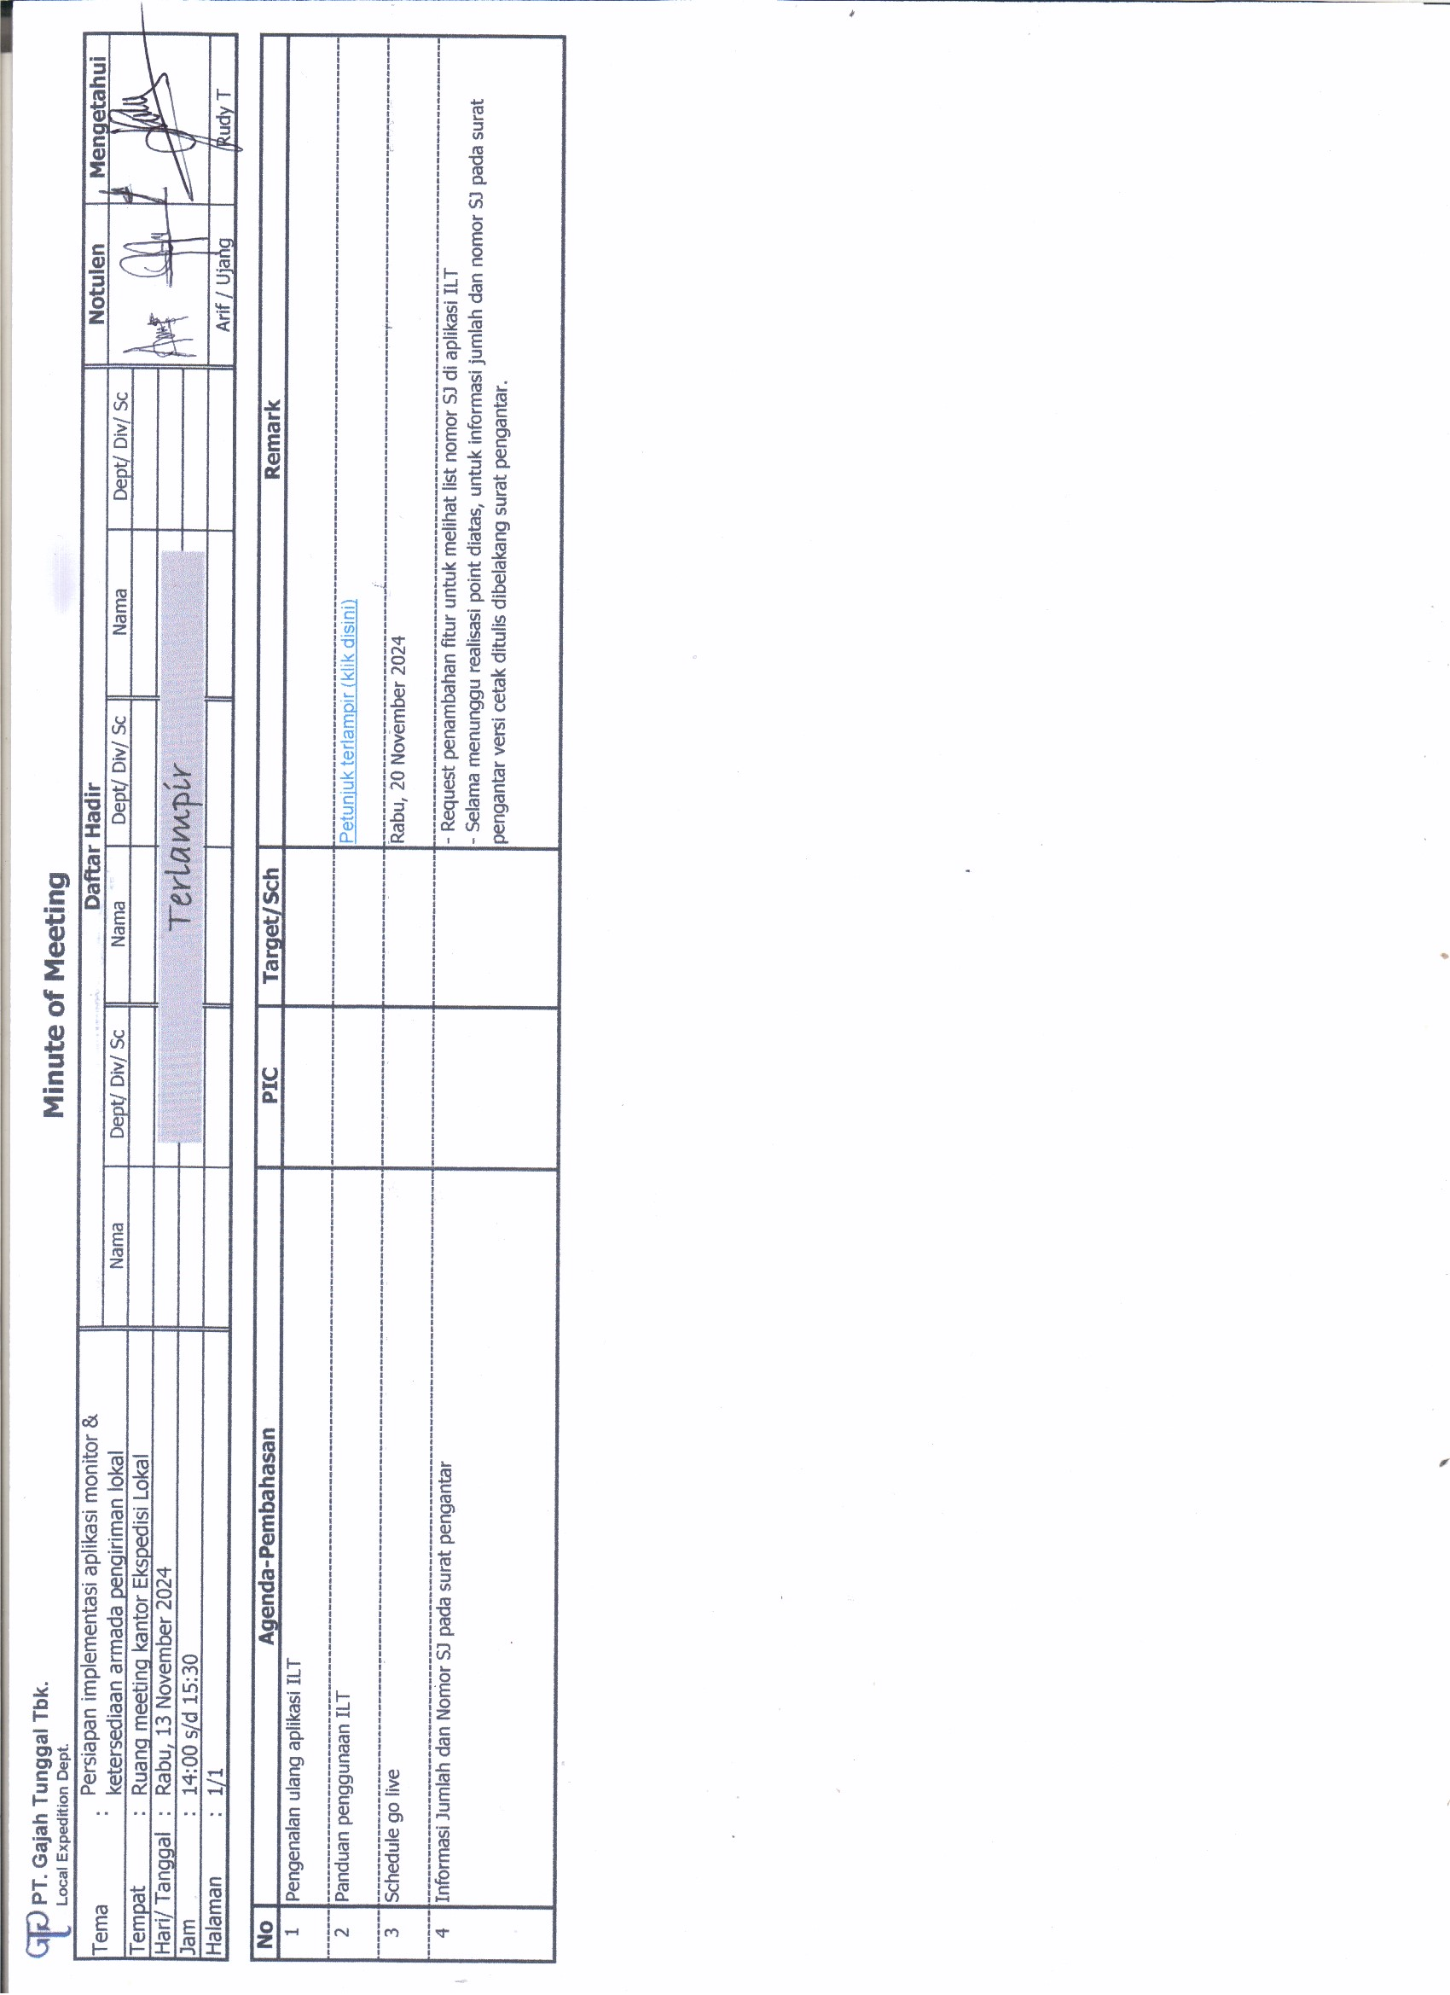

 |  |  |  | 1

PETUNJUK ILT
PETUNJUK SINGKAT CARA UPDATE JAM DI APLIKASI ILT

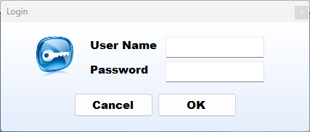
No. | Step | Instruction
1. |  | 1.1. Login ke aplikasi ILT | Login ke aplikasi ILT

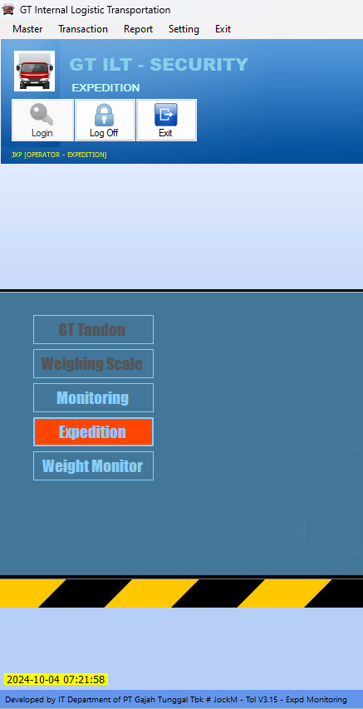
 |  | 1.2. Login ke aplikasi ILT | Pilih menu "Expedition"

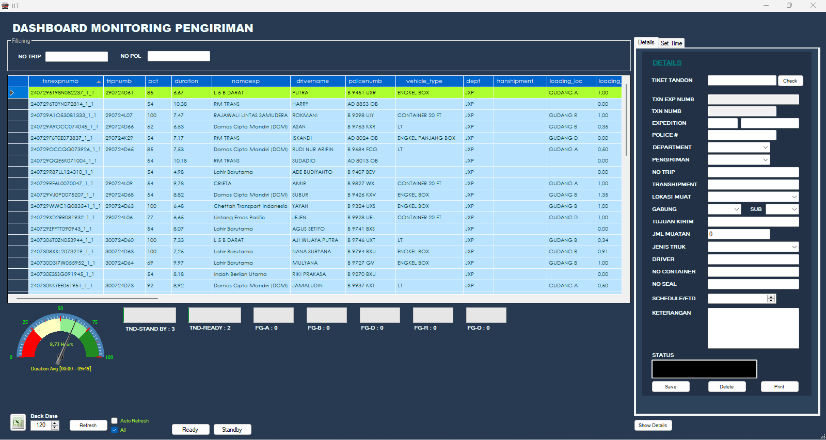
 |  | Setelah login makan akan tampil tabel dan beberapa informasi.
 |  | Tabel tertampil adalah data truk yang sudah lapor ke JXP dan akan melakukan
 |  | proses selanjutnya atau sedang dalam proses di gudang.

 |  | Dibawah tabel menerangkan sbb:
 |  | TND-STANBY : menampilkan jumlah truk yang staby di Tandon Parkir
 |  | TND-READY : jumlah truk yang sudah diberikan surat pengantar muat & siap menuju gudang
 |  | FG-A : jumlah truk yang sudah lapor ke gudang A
 |  | FG-B : jumlah truk yang sudah lapor ke gudang B
 |  | FG-D : jumlah truk yang sudah lapor ke gudang D
 |  | FG-R : jumlah truk yang sudah lapor ke gudang R

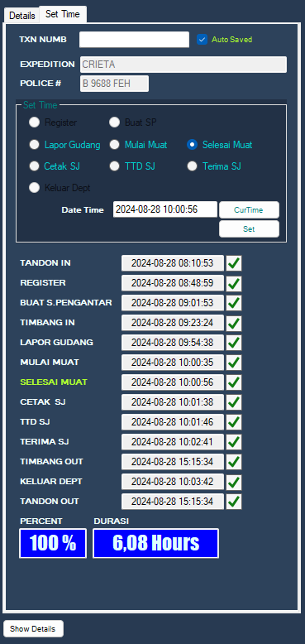
2. |  | CARA UNTUK UPDATE JAM (SCAN)
 |  | Note: pada Surat Pengantar (SP) versi lama jam ditulis manual pada form SP
 |  | 2. Pilih sub menu "Set Time"
 |  | 2.1. | Scan barcode surat pengantar pada kolom TXT NUMB
 |  |  | Note:
 |  |  | "Check Auto Saved" untuk auto simpan
 |  |  | "Uncheck Auto Saved" untuk simpan manual

 |  | 2.2. | Untuk kolom "Set Time" tidak perlu dipilih manual ketika scan barcode pada kolom
 |  |  | "TXT NUMB" maka akan otomatis update waktu check point terakhir
 |  |  | Set Time yang di-update oleh gudang adalah sbb:
 |  |  | - | Lapor Gudang | - | Cetak SJ
 |  |  | - | Mulai Muat | - | TTD SJ
 |  |  | - | Selesai Muat | - | Terima SJ
 |  |  | Ulangi step 2.1 untuk untuk update jam pada check point yang lain
 |  | 2.3. | Untuk revisi/ edit jam sbb:
 |  |  | - | Pilih waktu yang akan di revisi/ edit pada menu "Set Time"
 |  |  | - | Sesuaikan waktu pada kolom "Date Time"
 |  |  | - | Klik tombol "Set" untuk save
 |  |  | - | Klik tombol "Refresh" untuk cek hasil perubahan
 |  | 2.4. | Keterangan kolom
 |  |  | - | TANDON IN
 |  |  |  | Jam pada saat petugas Tandon GA cetak surat tamu (lapor masuk GA Tandon).
 |  |  | - | REGISTER
 |  |  |  | Jam pada saat petugas JXP scan surat tamu (lapor masuk JXP).
 |  |  | - | BUAT S. PENGANTAR
 |  |  |  | Jam pada saat pembuatan surat pengantar.
 |  |  | - | TIMBANG IN
 |  |  |  | Jam pada saat truk timbang masuk.
 |  |  | - | LAPOR GUDANG
 |  |  |  | Jam pada saat petugas gudang ban terima surat pengantar dan scan surat tamu.
 |  |  | - | MULAI MUAT
 |  |  |  | Jam pada saat petugas gudang ban mulai melakukan proses pemutan barang.
 |  |  | - | SELESAI MUAT
 |  |  |  | Jam pada saat petugas gudang ban selesai melakukan proses pemutan barang.
 |  |  | - | CETAK SJ
 |  |  |  | Jam pada saat cetak surat jalan (otomatis dari oracle).
 |  |  | - | TTD SJ
 |  |  |  | Jam pada saat Sopir/ Pengurus angkutan tanda tangan surat jalan.
 |  |  | - | TERIMA SJ
 |  |  |  | Jam pada saat serah terima surat jalan antara Petugas gudang dengan Sopir/
 |  |  |  | Pengurus angkutan.
 |  |  | - | TIMBANG OUT
 |  |  |  | Jam pada saat truk timbang keluar.
 |  |  | - | KELUAR DEPT
 |  |  |  | Jam pada saat petugas JXP scan surat tamu (lapor keluar JXP).
 |  |  | - | TANDON OUT
 |  |  |  | Jam pada saat petugas Tandon GA scan surat tamu (lapor keluar GA Tandon).
 |  |  | - | PERCENT
 |  |  |  | Tahapan dari semua proses dari TANDON IN s/d TANDON OUT
 |  |  | - | DURASI
 |  |  |  | Jumlah waktu dari TANDON IN s/d TANDON OUT dikurangi jam istirahat
 |  |  | - | BACK DATE
 |  |  |  | Untuk memilih range list data yang tertampil
 |  |  | - | REFRESH
 |  |  |  | Untuk refresh
 |  |  | - | AUTO REFRESH
 |  |  |  | Untuk refresh otomatis
 |  |  | - | ALL
 |  |  |  | Untuk menampilkan all data
 |  |  | - | READY
 |  |  |  | Untuk menampilkan data truk yang statusnya ready yaitu sudah dibuat pengantar
 |  |  |  | muat dan menunggu masuk ke gudang
 |  |  | - | STANBY
 |  |  |  | Untuk menampilkan data truk yang statusnya stanby yaitu truk yang ada di tandon
 |  |  |  | yang belum dibuatkan surat pengantar dan siap menerima order tambahan
 |  | Note: Data pada list tabel adalah rekap data/ versi lain dari "Details"

DH
